Free swing
Расчет веса фасада для подъемного механизма Free Swing |  |  |  | Подбор Механизма Free Swing

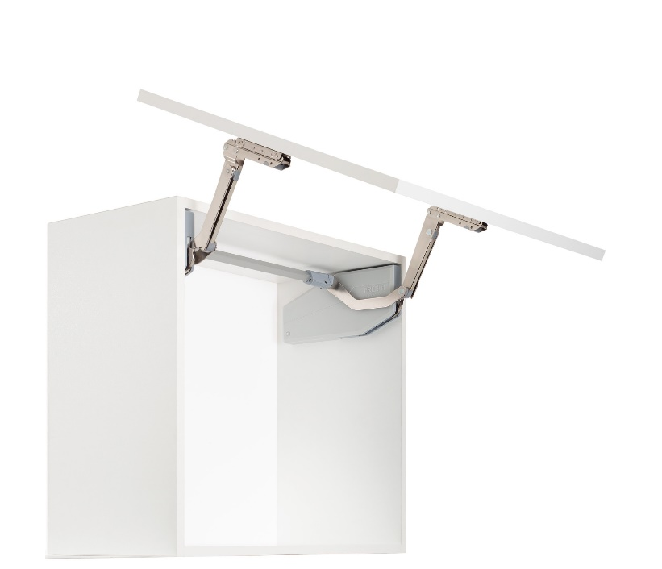
Ввведите параметры фасада в милимметрах (расчет производится автоматически при вводе параметров фасада)

Шаг 1: Заполните данные по высоте и ширине фасада
Высота, мм |  | Рекомендованная высота, мм | Ширина, мм
900 |  | 370-800мм | 600
 | Фактическая площадь фасада, м²
 | 0.54
Шаг 2: Выберите материал фасада | Материал | Плотность, кг/м₃ | Вес фасада, кг
 | МДФ 16мм | 760 | 6.57
 | МДФ 18 мм | 760 | 7.39
 | ДСП 16мм | 680 | 5.88
 | ДСП 18мм | 680 | 6.61
 | Ель 16мм | 450 | 3.89
 | Ель 18мм | 450 | 4.37
 | Ива 16мм | 460 | 3.97
 | Ива 18мм | 460 | 4.47 | Шаг 3: Механизм согласно весу фасада
 | Ольха 16мм | 550 | 4.75
 | Ольха 18мм | 550 | 5.35 | Высота корпуса, мм | Вес фасада с ручкой, кг | Артикул | Описание
 | Осина 16мм | 510 | 4.41 | 370 | 3,4-6,5 | 2719260006 | ФриСвинг, S4sw, Комплект H370 - 500 мм (2719260006)
 | Осина 18мм | 510 | 4.96 | 370 | 5,2-10,3 | 2719290006 | ФриСвинг, S7sw, Комплект H370 - 500 мм (2719290006)
 | Сосна 16мм | 520 | 4.49 | 400 | 3,3-6,3 | 2719260006 | ФриСвинг, S4sw, Комплект H370 - 500 мм (2719260006)
 | Сосна 18мм | 520 | 5.05 | 400 | 5,0-10,0 | 2719290006 | ФриСвинг, S7sw, Комплект H370 - 500 мм (2719290006)
 | Липа 16мм | 530 | 4.58 | 450 | 3,2-6,1 | 2719260006 | ФриСвинг, S4sw, Комплект H370 - 500 мм (2719260006)
 | Липа 18мм | 530 | 5.15 | 450 | 4,8-9,4 | 2719290006 | ФриСвинг, S7sw, Комплект H370 - 500 мм (2719290006)
 | Вишня 16мм | 660 | 5.70 | 500 | 3,0-5,8 | 2719260006 | ФриСвинг, S4sw, Комплект H370 - 500 мм (2719260006)
 | Вишня 18мм | 660 | 6.42 | 500 | 4,5-8,9 | 2719290006 | ФриСвинг, S7sw, Комплект H370 - 500 мм (2719290006)
 | Береза 16мм | 650 | 5.62 | 500 | 5,0-10,0 | 2719270006 | ФриСвинг, S5sw, Комплект H500 - 670 мм (2719270006)
 | Береза 18мм | 650 | 6.32 | 500 | 8,2-15,9 | 2719300006 | ФриСвинг, S8sw, Комплект H500 - 670 мм (2719300006)
 | Лиственница 16мм | 660 | 5.70 | 550 | 4,8-9,6 | 2719270006 | ФриСвинг, S5sw, Комплект H500 - 670 мм (2719270006)
 | Лиственница 18мм | 660 | 6.42 | 550 | 7,8-15,2 | 2719300006 | ФриСвинг, S8sw, Комплект H500 - 670 мм (2719300006)
 | Дуб 16мм | 690 | 5.96 | 600 | 4,7-9,3 | 2719270006 | ФриСвинг, S5sw, Комплект H500 - 670 мм (2719270006)
 | Дуб 18мм | 690 | 6.71 | 600 | 7,5-14,5 | 2719300006 | ФриСвинг, S8sw, Комплект H500 - 670 мм (2719300006)
 | Ясень 16мм | 750 | 6.48 | 670 | 4,5-8,8 | 2719270006 | ФриСвинг, S5sw, Комплект H500 - 670 мм (2719270006)
 | Ясень 18мм | 750 | 7.29 | 670 | 7,0-13,5 | 2719300006 | ФриСвинг, S8sw, Комплект H500 - 670 мм (2719300006)
 | Граб 16мм | 800 | 6.91 | 670 | 5,7-11,3 | 2719280006 | ФриСвинг, S6sw, Комплект H670 - 800 мм (2719280006)
 | Граб 18мм | 800 | 7.78 | 670 | 8,5-17,1 | 2719310006 | ФриСвинг, S9sw, Комплект H670 - 800 мм (2719310006)
 | Яблоня 16мм | 900 | 7.78 | 700 | 5,6-11,1 | 2719280006 | ФриСвинг, S6sw, Комплект H670 - 800 мм (2719280006)
 | Яблоня 18мм | 900 | 8.75 | 700 | 8,4-16,7 | 2719310006 | ФриСвинг, S9sw, Комплект H670 - 800 мм (2719310006)
 | Алюминиевые рамки со стеклом 4мм | 2500 | 6.01 | 750 | 5,4-10,7 | 2719280006 | ФриСвинг, S6sw, Комплект H670 - 800 мм (2719280006)
 |  |  |  | 750 | 8,2-16 | 2719310006 | ФриСвинг, S9sw, Комплект H670 - 800 мм (2719310006)
 |  |  |  | 800 | 5,3-10,3 | 2719280006 | ФриСвинг, S6sw, Комплект H670 - 800 мм (2719280006)
 |  |  |  | 800 | 8,0-15,3 | 2719310006 | ФриСвинг, S9sw, Комплект H670 - 800 мм (2719310006)
 |  |  |  |  |  | 2719180038 | Штанга синхронизации фасад 600 мм (2719180038)
 |  |  |  |  |  | 2719190038 | Штанга синхронизации фасад 800 мм (2719190038)
 |  |  |  |  |  | 2719200038 | Штанга синхронизации фасад 900 мм (2719200038)
 |  |  |  |  |  | 2719210038 | Штанга синхронизации фасад 1000 мм (2719210038)
 |  |  |  |  |  | 2719220038 | Штанга синхронизации фасад 1200 мм (2719220038)
 |  |  |  |  |  | 2718207035 | Крышка декоративная, ФриСвинг, лев/прав, цвет СЕРЫЙ (2718207035)
 |  |  |  |  |  | 2718207500 | Крышка декоративная, ФриСвинг лев/прав, цвет АНТРАЦИТ, (2718207500)
 |  |  |  |  |  | 2718209966 | Крышка декоративная, ФриСвинг, лев/прав, цвет БЕЛЫЙ (2718209966)

